Sheet1
PIC:
Halim Rifky Hartadi.

Hari, Tanggal:
Kamis, 29/09/2022.

No | No. Asset | Keterangan | Gambar
1 | 2022.07.FA.E.00733 | Kerusakan pada keyboard. | 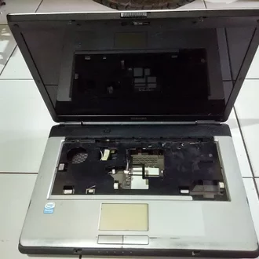
2 | 2022.02.FA.E.00222 | Monitor pecah dikarenakan terbanting, sehingga menjadi rusak dan tidak dapat digunakan. | 